Images

Our logo

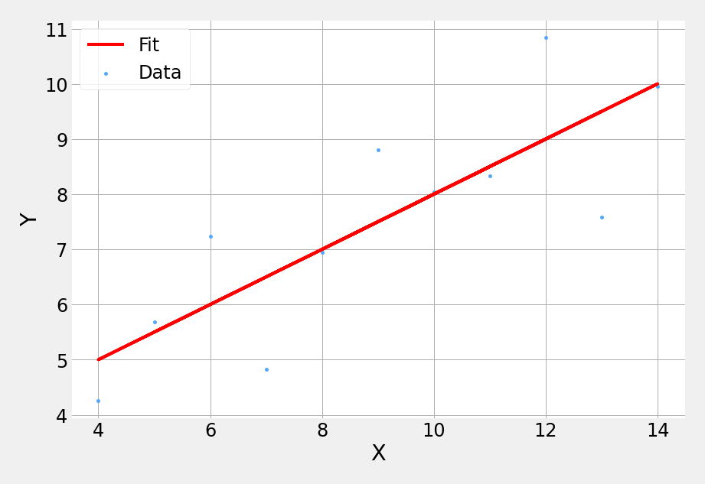
X | Y
10 | 8.04
8 | 6.95
13 | 7.58
9 | 8.81
11 | 8.33
14 | 9.96
6 | 7.24
4 | 4.26
12 | 10.84
7 | 4.82
5 | 5.68

Charts
Line Chart
X | Y | Fit
10 | 8.04 | 8.001
8 | 6.95 | 7.0008181818
13 | 7.58 | 9.5012727273
9 | 8.81 | 7.5009090909
11 | 8.33 | 8.5010909091
14 | 9.96 | 10.001363636
6 | 7.24 | 6.0006363636
4 | 4.26 | 5.0004545455
12 | 10.84 | 9.0011818182
7 | 4.82 | 6.5007272727
5 | 5.68 | 5.5005454545

